Hoja1
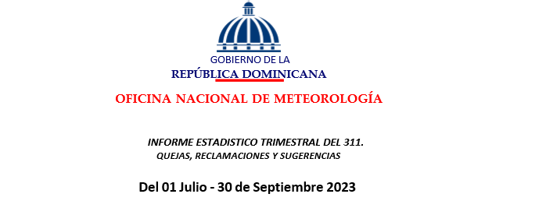

 |  | Oficina de Libre Acceso a la Informacion

REPÚBLICA DOMINICANA: Quejas, denuncias, reclamaciones y sugerencias, Octubre - Diciembre de 2023
Tipo | Caso | Resuelta | Pendiente | Total general
Quejas | 0 | 0 | 0 | 0
Reclamaciones | 0 | 0 | 0 | 0
Sugerencias | 0 | 0 | 0 | 0
Otros casos | 0 | 0 | 0 | 0
Total | 0 | 0 | 0 | 0

